Sheet1
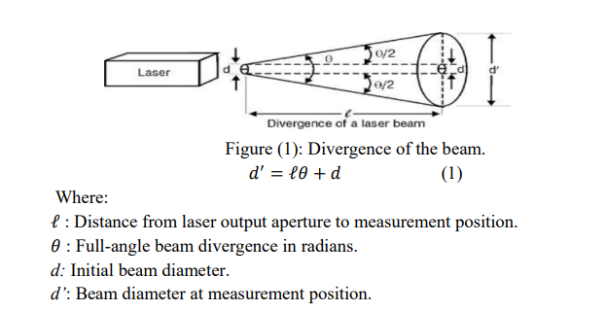
distancia (mm) | ancho (mm) | error ancho (mm) | error distancia (mm) | Divergencia (rad)
0 | 2.08 | 0.01 | 1 | 0.0147
91 | 4.85
182 | 5.14
273 | 6.43
'ancho (mm)' by 'distancia (mm)'

